Нормативные показатели металлое
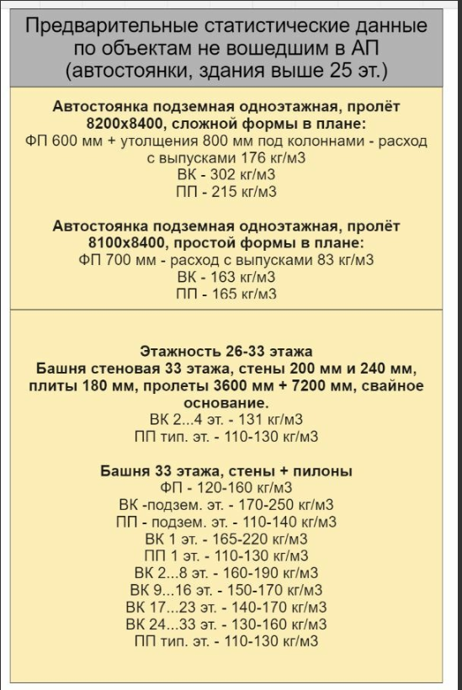
Металлоемкость
Контролируемый тип конструкции | Целевые показатели металлоемкости, кг/м.куб
 | МКД
Ростверк (первичная гидроизоляция) | 140
Плитный фундамент (первичная гидроизоляция) | 140
Ростверк (вторичная гидроизоляция) | 110
Плитный фундамент (вторичная гидроизоляция) | 110
Иное | нет нормы
Вертикальные конструкции подвального этажа (вторичная гидроизоляция) | 185
Вертикальные конструкции подвального этажа (первичная гидроизоляция) | 200
Перекрытие подвального этажа | 140
Вертикальные конструкции 1-ого этажа | 170
Перекрытие 1-ого этажа | 115
Вертикальные конструкции 2-ого этажа | 160
Перекрытие 2-ого этажа | 115
Вертикальные конструкции типового этажа | 125
Перекрытия типового этажа | 115
Вертикальные конструкции подвального, 1-ого и 2-ого этажей для секций 19-25 этажей | 250
Вертикальные конструкции подвального, 1-ого и 2-ого этажей для секций 26-32 этажей | нет нормы

